步骤条
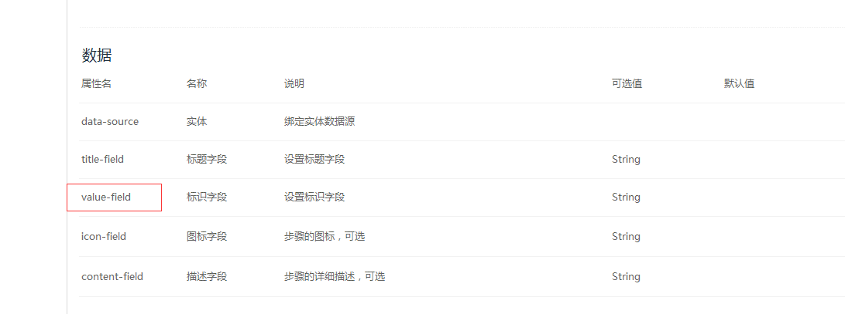
一、 | current 类型改成Number

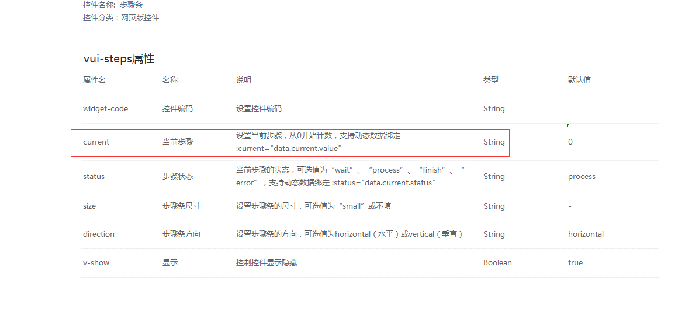

二、value-field字段的作用是什么，是否为控制对应步骤的状态（wait,process,finish,error）?

